งานหลักของกลุ่ม
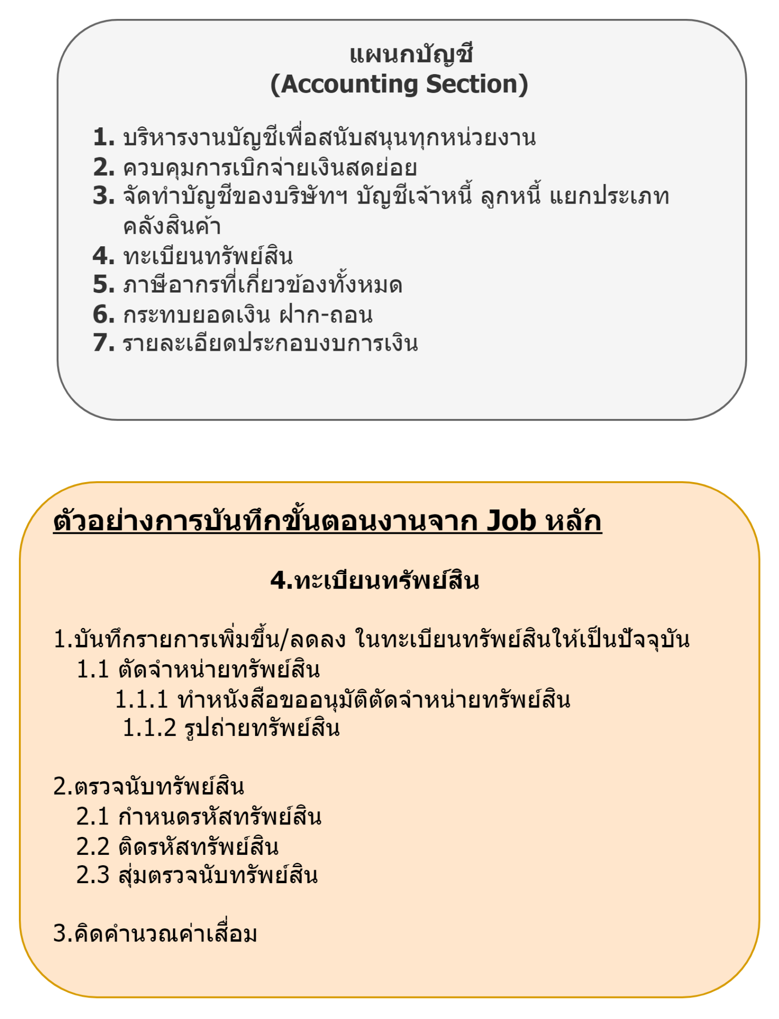
 | เพื่อสร้าง Flow chart
 | รวบรวมงานหลักของแผนกที่ทำอยู่ทั้งหมด
 | นำงานหลักแต่ละข้อไปใส่ขั้นตอนการทำงาน ผู้เกี่ยวข้อง ระยะเวลาที่ทำงานแต่ละขั้นตอน เอกสารที่เกี่ยวข้อง

 | งานหลัก
1 | การจัดตั้งกลุ่มออมทรัพย์
2 | การรับสมาชิกใหม่เข้ากลุ่มออมทรัพย์
3 | การให้กู้ยืมเงินของสมาชิก
4 | งานตรวจสอบกลุ่มออมทรัพย์
5 | โอนเงินประกันความเสียหายเข้ากลุ่มออมทรัพย์
6 | การประชุมใหญ่วิสามัญของสมาชิกกลุ่มออมทรัพย์

